Трикотаж
 |  |  |  | info@likadress.ru | К оплате: | 0.00 руб
 |  | Прайс-каталог | 8-800-250-95-37

 |  | производителя трикотажа LikaDress.ru |  | ул. Наговицыной-Икрянистовой, д. 6
 |  | 01.03.2024 13:49 |  | г. Иваново, Россия, 153002
Фотография | Артикул | Название | Ссылка на сайт | Размер | От 1 шт | Цена со скидкой от 1 шт | от 3000р | Цена со скидкой от 3000р | от 25000р | Цена со скидкой от 25000р | от 45000р | Цена со скидкой от 45000р | Заказ, шт | Сумма
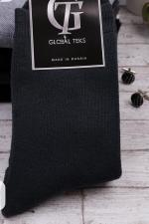 | 6382 | Носки Мужские махровые Арт. 6382 | https://likadress.ru/catalog/muzhskie_noski/~noski_muzhskie_maxrovye | 40-46 | 153.00 руб | Без скидки | 100.00 руб | Без скидки | 95.00 руб | Без скидки | 90.00 руб | Без скидки | 0 | 0.00 руб

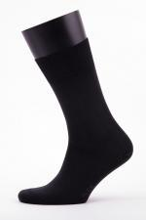 | 3730 | Носки мужские Арт. 3730 | https://likadress.ru/catalog/muzhskie_noski/~noski_muzhskie_m_0836_3730 | 41-47 | 169.00 руб | Без скидки | 110.00 руб | Без скидки | 105.00 руб | Без скидки | 99.00 руб | Без скидки | 0 | 0.00 руб

